Sheet1
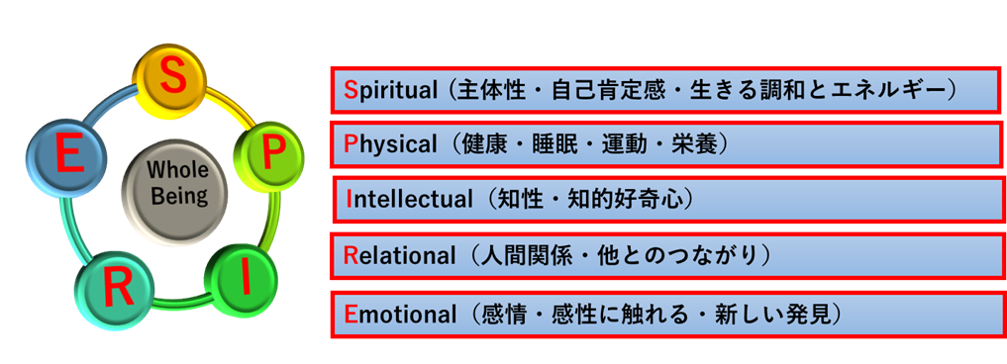
２ → 強くそういう気持ちだ
１ → 少しそういう気持ちだ
０ → わからない
ー１→ そういう気持ちはあまりない
ー２→ そういう気持ちは全くない
※最低2点 最高10点
今のあなたの SPIRE 状態
 |  |  |  |  | S | P | I | R | E
 |  |  |  |  | S | P | I | R | E
1 | わくわく | 好奇心を抱く。チャレンジする気持ち。 | 5 | 1 |  |  | 1
2 | いきいき | 活気があふれている。元気がある | 3 | 1 |  | 3
3 | もきもき | 後悔、嫉妬、他者から承認されたい気持ち。 | 4 | -1 | 4
4 | へとへと | だるい。疲れている。 | 2 | -1 |  | 2
5 | るんるん | 楽しい。気分がいい。いいことがあった。 | 5 | 1 |  |  |  |  | 1
6 | いらいら | 他者や組織への不満。 | 4 | -1 |  |  |  | 4
7 | ばりばり | やる気に満ちている。前向きな気持ち。 | 3 | 1 | 3
8 | ざわざわ | 不安、緊張、心細い。 | 1 | -1 |  |  |  |  | 1
9 | だらだら | 頭がまわらない。関心がわかない | 2 | -1 |  |  | 2
10 | すきすき | 嬉しい出会い。優しさや愛情に触れる。 | 1 | 1 |  |  |  | 5
 |  |  |  |  | S | P | I | R | E
 |  |  |  |  | 7 | 5 | 3 | 9 | 2
 |  |  |  |  | 5 | 5 | 5 | 5 | 5

